상품제안서
높이조절 탁상용 선풍기 접이식 휴대용 선풍기 | 상품코드: F32282

 |  |  |  |  |  |  | 02-412-0044 | www.easy1.co.kr
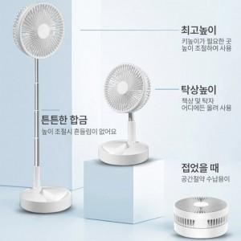

【상세/제작정보】

【인쇄/포장옵션】 | 레이저, 컬러필름인쇄 / 포장지포장

【공급단가】 | 수량 | 20~ | 50~ | 100~ | 300~ | 500~
*VAT별도 | 단가 | 41,760원 | 41,060원 | 40,020원 | 39,320원 | 38,280원

【상품 URL】 | https://easy1.co.kr:443/src/goods_detail.php?gdno=32282

